Zasady wypełniania formularza
Zasady wypełniania formularza

Formularz wykorzystasz do określenia prac na etapie składania wniosku kredytowego
Pole formularza oznaczyliśmy kolorem |  | białym | wymaga uzupełnienia
 |  | szarym | nie wymaga uzupełnienia
 |  | czerwonym | wartość do korekty, błąd w wypełnieniu

Wydruk kosztorysu: | Jeśli wydrukujesz kosztorys na 2 lub więcej stronach musisz zaparafować każdą stronę
 | i podpisać kosztorys na ostatniej stronie (wymagamy podpisów wszystkich wnioskodawców)

W kosztorysie wprowadzasz prace budowlane i koszty poniesione przez Ciebie od od momentu nabycia nieruchomości
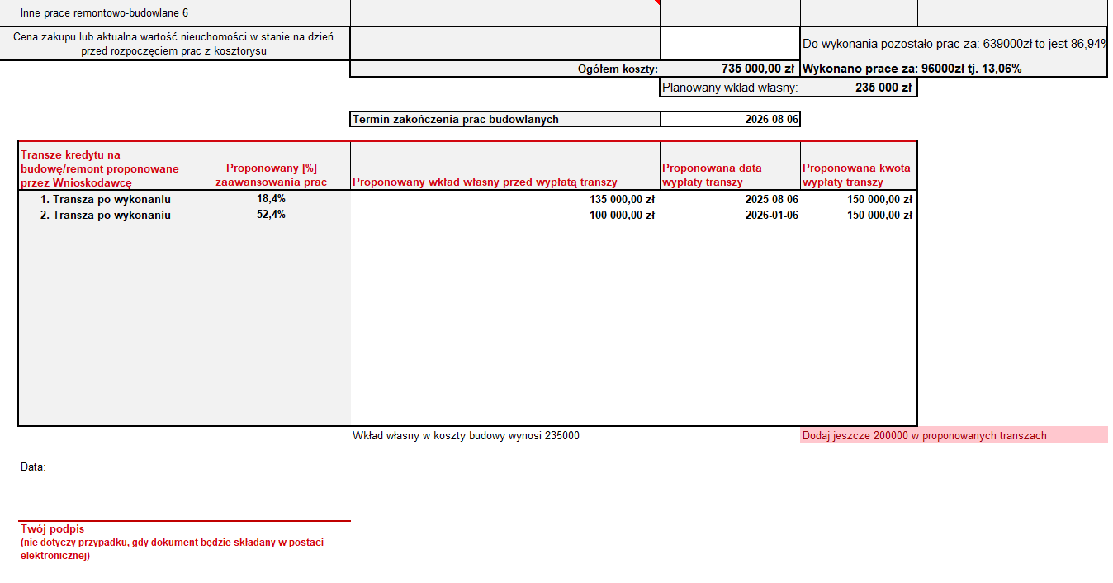
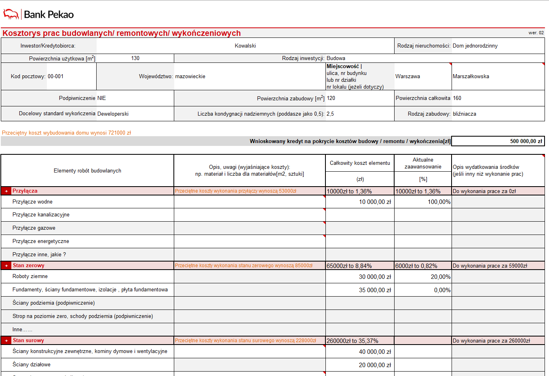
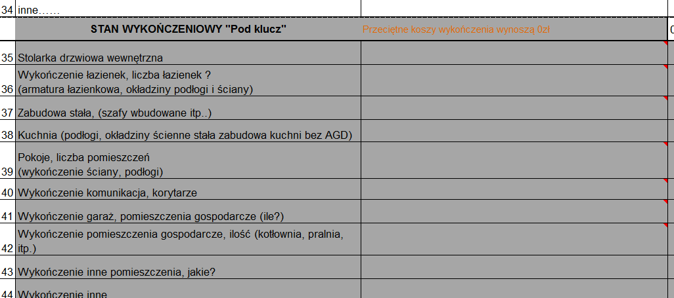
PRZECIĘTNE KOSZTY WYKONANIA: tzn. przeciętne rynkowe koszty wykonania robót.
Możesz wskazać inne kwoty.
Wszystkie wartości będą przez nas weryfikowane
AKTUALNE ZAAWANSOWANIE: wpisz koszty poniesionych prac na budowie, kwoty z faktur.
STANDARD WYKOŃCZENIA:
jeśli wybierzesz standard wykończenia "deweloperski", sekcję STAN WYKOŃCZENIOWY POD KLUCZ oznaczymy kolorem szarym tzn. nie wymaga uzupełnienia
OPIS WYDATKÓW:
np. faktura za materiały,
nr faktury, opis faktury przedpłata za okna
Sekcje formularza posiadają listy rozwijane

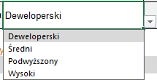

j
PROPONOWANY WKŁAD WŁASNY:
rozpisz proponowany wkład własny, z zastrzeżeniem, że przed pierwszą transzą wkład własny w kredycie w złotych nie może być mnijeszy niż 10% kosztu inwestycji, pomniejszony o wartości działki*
KWOTA Z KREDYTU wymaga rozpisania w zgodnie założonym harmonogramam budowy
Pole obowiązkowe
Podpowiedzi o konieczności uzupełnienia kwot transz

*Jeżeli wnioskodawca jest jedynym właścicielem działki i nabył ze środków własnych, albo kredyt na działkę został już spłacony, to wartość działki pomniejsza wymagany wkład własny na budowę

Pole obowiązkowe

